상품제안서
태그 투명홀더+자카드 손목 줄 끈조절가능 스트랩 | 상품코드: F26374

 |  |  |  |  |  |  | 02-412-0044 | www.easy1.co.kr
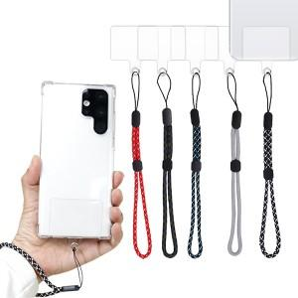

【상세/제작정보】

【인쇄/포장옵션】 | 레이저, 풀칼라 / 포장지포장

【공급단가】 | 수량 | 300~ | 500~ | 1,000~ | 3,000~ | 5,000~
*VAT별도 | 단가 | 1,000원 | 980원 | 960원 | 930원 | 920원

【상품 URL】 | http://www.easy1.co.kr/src/goods_detail.php?gdno=26374

